关系图
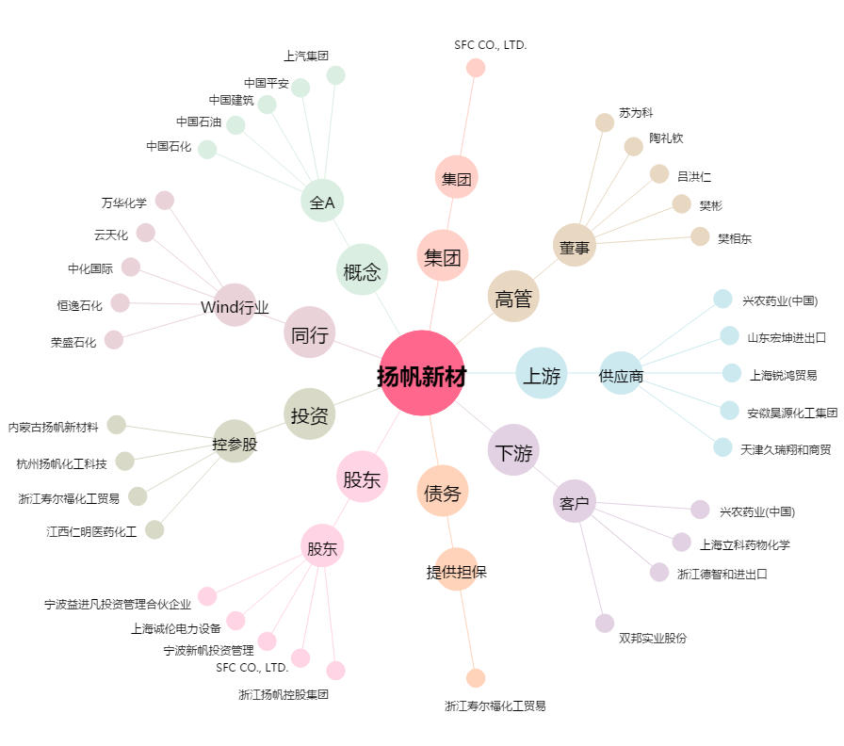
扬帆新材[300637.SZ] - 关系概览图

